상품제안서
삼성전자 포터블 외장 SSD T7 [인쇄무료] | 상품코드: F24937

 |  |  |  |  |  |  | 02-412-0044 | www.easy1.co.kr
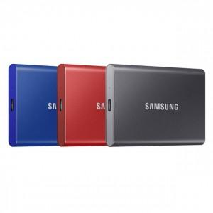

【상세/제작정보】 | 삼성전자 포터블 SSD 작고 세련된 디자인 빠른 전송 속도

【인쇄/포장옵션】 | 레이저 / 포장지포장

【공급단가】 | 수량 | 20~ | 50~ | 100~ | 200~ | 300~
*VAT별도 | 1TB | 124,990원 | 123,860원 | 122,720원 | 121,590원 | 120,450원
 | 2TB | 249,990원 | 247,720원 | 245,450원 | 243,180원 | 240,900원

【상품 URL】 | https://easy1.co.kr:443/src/goods_detail.php?gdno=24937

